Worksheet
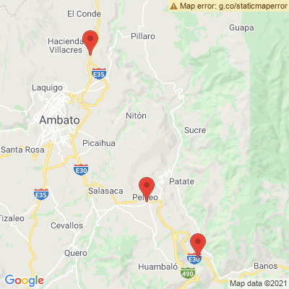
INFORME DE MONITOREO

COMPAÑÍA | TIENDAS INDUSTRIALES ASOCIADAS ASOCIADAS |  | FECHA INFORME | 22/07/2021
VEHÍCULO | CHEVROLET |  | VID VEHÍCULO | 1002113075
PLACA | EAA2090 |  | FECHA DE SALIDA | 22/07/2021
FECHA DE SALIDA PROGRAMADA | 22/07/2021 |  | HORA DE SALIDA | 11:48:37
LUGAR DE SALIDA | 704;773866;PICHINCHA-CALACALÌ- AV. MANUEL CORDOVA GALARZA, VIA POMASQUI A 200 MTS ANTES DE LLEGAR AL PEAJE DE LA MITAD DEL MUNDO. |  | FECHA FIN DE MONITOREO | NO FINALIZADO
LUGAR DE LLEGADA | 704;773866;PICHINCHA-CALACALÌ- AV. MANUEL CORDOVA GALARZA, VIA POMASQUI A 200 MTS ANTES DE LLEGAR AL PEAJE DE LA MITAD DEL MUNDO. |  | FECHA FIN DE MONITOREO | NO FINALIZADO
CHOFER | SERGIO VINICIO ASITIMBAY YUMANCELA |  | CELULAR | 0986359733
OFICIAL/OTROS |  |  | CELULAR | 0987061054
CONTENEDOR N°

FECHA | HORA | LUGAR | DETENIDO | LLAMADA | TEMPERATURA | NOVEDAD
22/07/2021 | 12:15:44 | VIA CALACALI,CALACALI -200 - CENTRO REGIONAL DE DISTRIBUCION - SECOS | SI | SI | 6.75 | INICIO DE RUTA--ALERTA GEOCERCA: 704 TIA CDF CALACALI\DETENCION\LLAMADA\NOVEDAD

